Table 1
Shenzhen Serrano Consulting Co, LtD. REGISTERED ADDRESS: 6A-1, Building A, shenzhen software lndustry Base, No. 81,83, 85, Yuehai street, Binhai community, Nanshan District, Shenzhen Phone +41798459710 / +86 13417488056 Email: administracion@seetong.mx Company Number: 91440300MADN48JA8W
MAQUINAS CERTIFICADAS PORFOLIO
TODOS ESTOS FABRICANTES HAN SIDO VISITADOS, VERIFICADOS Y AUDITADOS BASADOS EN LOS SIGUIENTES CRITERIOS: INCOTERMS EXWORK LINYI CITY PUERTO NINGBOW, CERTTIFICADOS CE, ROSH, CERTIFICADO DE CONFORMIDAD, TEST REPORT, NOMS MEXICANAS DE CALIDADSE, PERMISO DE SEGURIDAD EN EL TRANSPORTE |  | VIDEOS No. IPV08111
 |  |   Date: JUNE 25, 2026
CONTACT PERSON: ALEJANDRO SERRANO TEL: +41798459710 |  | Trade Incoterms: DOOR TO DOOR
 |  | Shipment: By UPS, FEDEX, DHL, NAVIERAS express / by air Isurance AIG INSURANCE COMPANY CHINA LIMITED
EMAIL: ADMINISTRACION@SMART-DOMOHOUSE.COM |  | REPORTES DE LABORATORIO VERIFICADAS
 |  | Warranty: 24 months
PAYMENT INFORMATION AND BANK INFORMATION
BENEFICIARY: BANCO SANTANDER, WISE BELGIUM TRANSFER
Product TYPE | Description |  |  | HS CODE | VIDEO LINK YOUTUBE | VIDEO LINK TIKTOK | WEB SITE LINK INFO | MOQ OEM INCOTERM | CE ROSH NOMS MEXICO | OBSERVACIONES | UNIT PRICE
DESBROZADORA A GASOLINA 25 HPS SH-1100IEC | Potencia comercial de 25 HP con elevador hidráulico Equipada con un motor KOOP 295 de 25 HP y un generador de 2500 W, esta máquina potente corta sin esfuerzo el malecón denso y la hierba alta. El sistema de elevación hidráulica permite ajustar la altura de corte de forma remota (1-28 cm), eliminando el esfuerzo manual. Para quienes buscan una "cortadora remota de uso intensivo" o una "cortadora industrial para pendientes", esta máquina ofrece un rendimiento inigualable. |  | 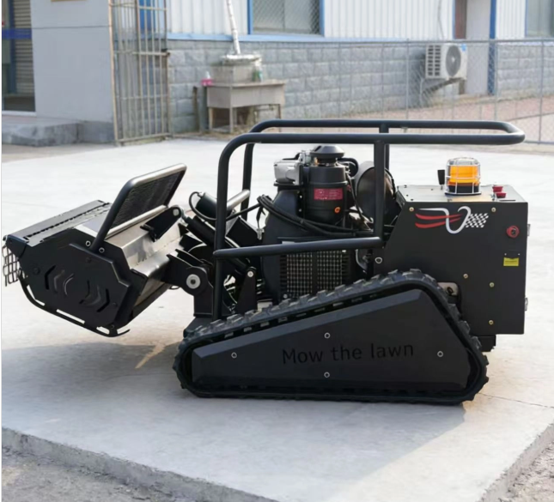 | 84332002 | https://youtube.com/shorts/9pS-ZjpoZ4c | https://www.tiktok.com/@swissipvision/video/7655365398141127939?is_from_webapp=1&sender_device=pc | https://smart-domohouse.com/product/ipv-1100iec-1200mm-desbrozadora-a-control-remoto-hs-8433110000/ | MOQ 1 UNIDAD DDP SPAIN MEXICO BOLIVIA | CECERTIFICADO EMISIONES | SE RECOMIENDA KIT DE REFACCIONES FILTRO DE AIRE FILTRO DE ACEITE Y CORREAS EXTRA, BATERIAS PLOMO Y ESPECIALES | 1
Hioev 23-Seat Coche Eléctrico de Turismo/Autobús Lanzadera | Wuxi hio Special Vehicle Co., Ltd. Es una empresa líder de alta tecnología dedicada a la investigación independiente, desarrollo, fabricación y distribución global de vehículos eléctricos de cuatro ruedas. Con un equipo central que posee una amplia experiencia en el sector, incluyendo servicios de diseño e I+D para algunas marcas destacadas, la compañía está comprometida a impulsar la innovación tecnológica en el campo de los vehículos eléctricos. |  |  | 87031001 | https://youtu.be/ZC4PNRQq4m4?si=FadAzCB5Edn7rnCj | https://www.tiktok.com/@swissipvision/video/7674370448972336406?is_from_webapp=1&sender_device=pc | https://seetong.mx/alta-como-disribuidor/ | MOQ 1 UNIDAD DDP SPAIN MEXICO BOLIVIA | CECERTIFICADO EMISIONES | Para importar vehículos eléctricos especiales a México, se requiere la factura comercial o título de propiedad, identificación oficial, encargo conferido al agente aduanal, clasificación arancelaria correcta y cumplir con regulaciones de baterías de litio (como la certificación UN 38.3). Los autos eléctricos nuevos están exentos del arancel general de importación (IGI), pero pagan IVA (16%) y DT | 1
MANDO A DISTANCIA GRADO INDUSTRIAL MODELO M450 | ACCESORIO MANDO A DISTANCIA PARA DESBROZADORA A MOTOR ALCANCE 500 METROS |  | 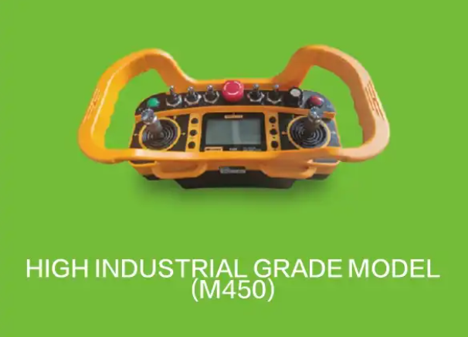 | 84332002 | https://youtube.com/shorts/3wZJ8Rp8Sl0?si=CDuuV2RiIIidxWiS | https://www.tiktok.com/@swissipvision/video/7655375401501445398?is_from_webapp=1&sender_device=pc | https://smart-domohouse.com/product/ipv-1100iec-1200mm-desbrozadora-a-control-remoto-hs-8433110000/ | MOQ 1 UNIDAD DDP SPAIN MEXICO BOLIVIA | NOMS MEXICO NECESARIA | NOM-204-SCFI-2017 y la norma complementaria NMX-O-226-SCFI-2015. | 1
SH-550B | Cortacésped diésel con control remoto: un cortacésped híbrido que combina un motor de gasolina de 7,5 CV con un generador integrado de 2200 W para un funcionamiento prolongado y fiable. Diseñado tanto para paisajismo comercial como para el cuidado del césped residencial, maneja pendientes de hasta 50° gracias a sus dos motores de 800 W y orugas de goma de 32 secciones |  |  | 84332002 | https://youtube.com/shorts/WibujqT_PxU | https://www.tiktok.com/@swissipvision/video/7669565646291701014?is_from_webapp=1&sender_device=pc | https://seetong.mx/alta-como-disribuidor/ | MOQ 1 UNIDAD DDP SPAIN MEXICO BOLIVIA | NOMS MEXICO NECESARIA | La principal norma oficial para las desbrozadoras y cortadoras a gasolina en México es la NOM-204-SCFI-2017, la cual se complementa con normas mexicanas como la NMX-O-226-SCFI-2015 | 1
SH-800DL | La segadora de césped teledirigida SH-800DL es una potente máquina híbrida de 16 CV con un ancho de corte de 800 mm, capacidad para trabajar en pendientes de hasta 60° y un alcance de control remoto de 1000 metros. Diseñada para el mantenimiento profesional de la vegetación, es ideal para propietarios de huertos, paisajistas y administradores de grandes fincas |  |  | 84332002 | https://youtube.com/shorts/JO1qQbjSEWg?si=zaLNWcbpCO4pspsI | https://www.tiktok.com/@swissipvision/video/7669558100566740246?is_from_webapp=1&sender_device=pc | https://seetong.mx/alta-como-disribuidor/ | MOQ 1 UNIDAD DDP SPAIN MEXICO BOLIVIA |  | NOM-204-SCFI-2017 y la norma complementaria NMX-O-226-SCFI-2015. | 1
DESBROZADORAS A GASOLINA CON MANDO A DISTANCIA | Potencia comercial de 25 HP con elevador hidráulico Equipada con un motor KOOP 295 de 25 HP y un generador de 2500 W, esta máquina potente corta sin esfuerzo el malecón denso y la hierba alta. El sistema de elevación hidráulica permite ajustar la altura de corte de forma remota (1-28 cm), eliminando el esfuerzo manual. Para quienes buscan una "cortadora remota de uso intensivo" o una "cortadora industrial para pendientes", esta máquina ofrece un rendimiento inigualable. |  | 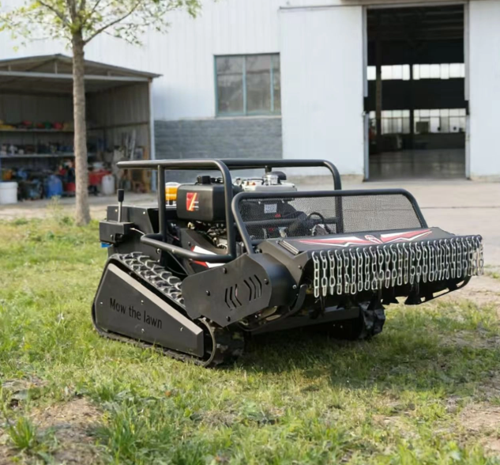 | 84332002 | https://youtube.com/shorts/JO1qQbjSEWg?si=OCF9EnXW-WtHecPb | https://www.tiktok.com/@swissipvision/video/7655380373240581398?is_from_webapp=1&sender_device=pc | https://seetong.mx/alta-como-disribuidor/ | MOQ 1 UNIDAD DDP SPAIN MEXICO BOLIVIA | NOMS MEXICO NECESARIA | NOM-204-SCFI-2017 y la norma complementaria NMX-O-226-SCFI-2015. | 1
SA46 | Potente motor de 803 cc –Equipada con un robusto motor de 4 tiempos y 803 cc, esta cortadora de césped ofrece el par motor y la fiabilidad necesarios para grandes extensiones de césped y condiciones difíciles. Plataforma de corte de precisión de 46"La plataforma de corte de doble cuchilla de 46 pulgadas garantiza un corte limpio y uniforme para obtener resultados de aspecto profesional en todo tipo de césped. |  |  | 84332002 | https://youtube.com/shorts/yir--IXkvUY | https://www.tiktok.com/@swissipvision/video/7669589551509163286?is_from_webapp=1&sender_device=pc | https://seetong.mx/alta-como-disribuidor/ | MOQ 1 UNIDAD DDP SPAIN MEXICO BOLIVIA | NOMS MEXICO NECESARIA | NOM-204-SCFI-2017 y la norma complementaria NMX-O-226-SCFI-2015. | 1
DESBROZADORAS A GASOLINA CON MANDO A DISTANCIA | Energía Híbrida para Corte Ininterrumpido Alimentado por un motor Loncin de 4 tiempos de 9.5 HP y un generador incorporado de 2200 W, este cortacésped ofrece un tiempo de funcionamiento ilimitado. Ancho de Corte de 600 mm con Ajuste Eléctrico de Altura La plataforma de corte de 600 mm y el ajuste eléctrico de altura de 1 a 12 cm (control remoto) permiten adaptarse instantáneamente a cualquier condición del césped. Cubre hasta 2200 m² por hora, ideal para grandes jardines, huertos y propiedades comerciales. Pendiente de 50° y Orugas de Goma de 32 Secciones Los motores de tracción duales de 800 W y las orugas de goma técnicas de 32 secciones proporcionan una tracción excepcional en pendientes pronunciadas (50°), césped mojado y suelo suelto. El control remoto de 500 m mantiene a los operadores seguros en terreno plano mientras la máquina aborda terrenos peligrosos. |  | 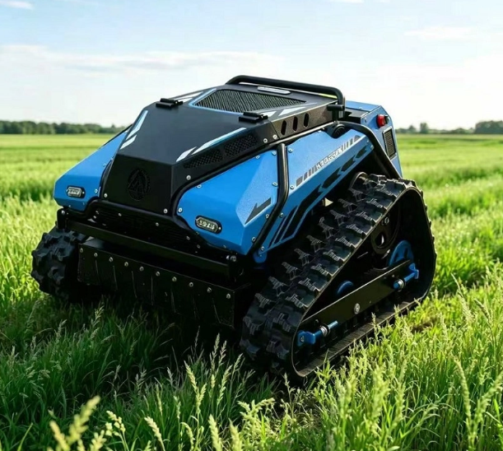 | 84332002 | https://youtu.be/7mSK3SyVsEI | https://www.tiktok.com/@swissipvision/video/7655409756869299478?is_from_webapp=1&sender_device=pc | https://seetong.mx/alta-como-disribuidor/ | MOQ 1 UNIDAD DDP SPAIN MEXICO BOLIVIA | NOMS | NOM-204-SCFI-2017 y la norma complementaria NMX-O-226-SCFI-2015. | 1
SE520 | 1. Motor ISUZU Original para Fiabilidad Equipado con el motor original ISUZU 6WG1X refrigerado por agua, ofrece 300 KW (408 CV) de potencia robusta, garantizando un funcionamiento estable, una larga vida útil y una baja tasa de fallos, ahorrando tiempo y costes de mantenimiento. 2. Alta Eficiencia para Múltiples Tareas Un peso operativo de 52.000 kg garantiza estabilidad, una capacidad de cuchara ajustable de 2,8 a 3,6 m³ y una profundidad máxima de excavación de 6.260 mm lo hacen adecuado para diversas tareas pesadas con alta eficiencia. |  |  | 84295999 | https://youtube.com/shorts/PjjJd0AvlQc | https://www.tiktok.com/@swissipvision/video/7669578581491813634?is_from_webapp=1&sender_device=pc | https://seetong.mx/alta-como-disribuidor/ | MOQ 1 UNIDAD DDP SPAIN MEXICO BOLIVIA | NOMS | NOM-006-STPS-2014: Establece las condiciones de seguridad y salud para el manejo y almacenamiento de materiales mediante el uso de maquinaria | 1
Excavadora de orugas HW-60 | Especificaciones básicas: Peso de operación: 6000Kg Capacidad del cubo: 0,21 cbm Potencia nominal: 37,7 Kw |  |  | 84295999 | https://youtube.com/shorts/9pS-ZjpoZ4c | https://www.tiktok.com/@swissipvision/video/7669594511936392470?is_from_webapp=1&sender_device=pc | https://seetong.mx/alta-como-disribuidor/ | MOQ 1 UNIDAD DDP SPAIN MEXICO BOLIVIA | CONTROL DE EMISIONES | NOM-006-STPS-2014: Establece las condiciones de seguridad y salud para el manejo y almacenamiento de materiales mediante el uso de maquinaria | 1
MINI PALA EXCAVADORA DE 1.8 TONELADAS | La HUAYEE HY18B es una miniexcavadora sobre orugas de 1.8 toneladas, diseñada para trabajos en espacios reducidos y proyectos de construcción o paisajismo de pequeña escala. 1. Datos Generales y Motor– Marca: HUAYEE – Modelo: HY18B – Peso de operación: 1.8 toneladas 1800 kg – Motor: Diésel Kubota D722 (14 HP) – Potencia:10.2 kW – Garantía del motor: 3 años para piezas del tren motriz – País de origen: Shandong, China 2.Dimensiones y Capacidades – Capacidad de la cuchara: 0.066 m³ aprox. 66 litros – Altura total: 2280 mm – Ancho total: 1100 mm – Altura libre al suelo: 150 mm – Capacidad del tanque hidráulico: 19 L – Velocidad de desplazamiento: 1.2 km/h |  | 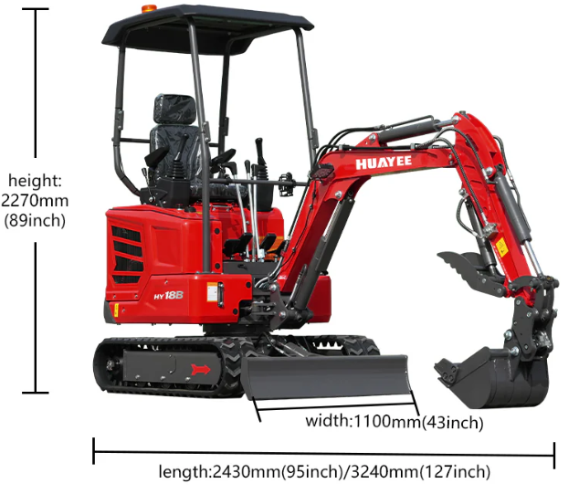 | 84295999 | https://youtube.com/shorts/81cfHZbmIoE?si=ijqG6cC99I8aC-TG | https://www.tiktok.com/@swissipvision/video/7654325248048762134?is_from_webapp=1&sender_device=pc&web_id=7655336704304711190 | https://smart-domohouse.com/product/huayee-hy18b-excavadora-mini-pala-1-8-tons-hs-84295999/ | MOQ 1 UNIDAD DDP SPAIN MEXICO BOLIVIA | NOMS | NOM-006-STPS-2014: Establece las condiciones de seguridad y salud para el manejo y almacenamiento de materiales mediante el uso de maquinaria | 1
Mini excavadora HW-17 | 1. Potencia Pesada y Fuerza de Excavación Impulsado por el robusto motor LaiDong 385 (18,1 kW) y con un peso de 1.850 kg, el SE25 ofrece una fuerza de excavación del cucharón líder en su clase de 18,4 kN. Esto garantiza una penetración superior en suelos duros, mientras que el tanque de combustible de 28 L permite ciclos de operación prolongados, reduciendo las paradas para repostar. |  |  | 84295999 | https://youtube.com/shorts/vNgic6WF_lc | https://www.tiktok.com/@swissipvision/video/7670741576821312790?is_from_webapp=1&sender_device=pc | https://smart-domohouse.com/product/huayee-hy18b-excavadora-mini-pala-1-8-tons-hs-84295999/ | MOQ 1 UNIDAD DDP SPAIN MEXICO BOLIVIA | NOMS | NOM-006-STPS-2014: Establece las condiciones de seguridad y salud para el manejo y almacenamiento de materiales mediante el uso de maquinaria | 1
SE25 | 1. Potencia Pesada y Fuerza de Excavación Impulsado por el robusto motor LaiDong 385 (18,1 kW) y con un peso de 1.850 kg, el SE25 ofrece una fuerza de excavación del cucharón líder en su clase de 18,4 kN. Esto garantiza una penetración superior en suelos duros, mientras que el tanque de combustible de 28 L permite ciclos de operación prolongados, reduciendo las paradas para repostar. |  |  | 84295999 | https://youtube.com/shorts/uPmFjjdVfWs | https://www.tiktok.com/@swissipvision/video/7669600638178708758?is_from_webapp=1&sender_device=pc | https://smart-domohouse.com/product/huayee-hy18b-excavadora-mini-pala-1-8-tons-hs-84295999/ | MOQ 1 UNIDAD DDP SPAIN MEXICO BOLIVIA | NOMS | NOM-006-STPS-2014: Establece las condiciones de seguridad y salud para el manejo y almacenamiento de materiales mediante el uso de maquinaria | 1
COMPARATIVA DE PALAS EXCAVADORAS MINI | 1. Potencia Pesada y Fuerza de Excavación Impulsado por el robusto motor LaiDong 385 (18,1 kW) y con un peso de 1.850 kg, el SE25 ofrece una fuerza de excavación del cucharón líder en su clase de 18,4 kN. Esto garantiza una penetración superior en suelos duros, mientras que el tanque de combustible de 28 L permite ciclos de operación prolongados, reduciendo las paradas para repostar. |  |  | 84295999 | https://youtu.be/YnxD4Eo7Nd0 | https://www.tiktok.com/@swissipvision/video/7670334842919292182?is_from_webapp=1&sender_device=pc | https://www.tiktok.com/@swissipvision/video/7670334842919292182?is_from_webapp=1&sender_device=pc | MOQ 1 UNIDAD DDP SPAIN MEXICO BOLIVIA | NOMS | NOM-006-STPS-2014: Establece las condiciones de seguridad y salud para el manejo y almacenamiento de materiales mediante el uso de maquinaria | 1
HY12S MINIEXCAVADORA HUAYEE | 1. Potencia Pesada y Fuerza de Excavación Impulsado por el robusto motor LaiDong 385 (18,1 kW) y con un peso de 1.850 kg, el SE25 ofrece una fuerza de excavación del cucharón líder en su clase de 18,4 kN. Esto garantiza una penetración superior en suelos duros, mientras que el tanque de combustible de 28 L permite ciclos de operación prolongados, reduciendo las paradas para repostar. |  |  | 84295999 | https://youtu.be/3LUtScQYupY?si=crEt0OyaSM-EmhE2 | https://www.tiktok.com/@swissipvision/video/7673612002631109910?is_from_webapp=1&sender_device=pc&web_id=7655336704304711190 | https://seetong.mx/alta-como-disribuidor/ | MOQ 1 UNIDAD DDP SPAIN MEXICO BOLIVIA | NOMS | NOM-006-STPS-2014: Establece las condiciones de seguridad y salud para el manejo y almacenamiento de materiales mediante el uso de maquinaria | 1
BARREDORA SOBRE RUEDAS | Limpieza eficiente: las máquinas de barrido proporcionan soluciones de limpieza eficientes para grandes áreas, reduciendo significativamente el tiempo y el esfuerzo requeridos en comparación con el barrido manual. |  |  | 84295999 | https://youtu.be/VciMfVo8bsc?si=Dy1J5fGNvvOF2zjT | https://www.tiktok.com/@swissipvision/video/7672903728277638422?is_from_webapp=1&sender_device=pc | https://smart-domohouse.com/product/huayee-hy18b-excavadora-mini-pala-1-8-tons-hs-84295999/ | MOQ 1 UNIDAD DDP SPAIN MEXICO BOLIVIA | NOMS | NOM-006-STPS-2014: Establece las condiciones de seguridad y salud para el manejo y almacenamiento de materiales mediante el uso de maquinaria | 1
MINI PALA EXCAVADORA DE 800 KILOS OPERATIVO | EPA/EURO V ENGINE.CE CERTIFICATED Standard with Koop engine. fuel saving and powerful performance; Also can choose Briggs & Stratton engine to meet the North America market.Brand engine, durable and convenient after sale |  | 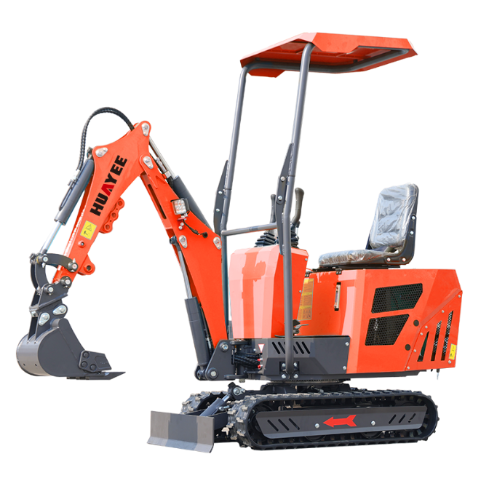 | 84295999 | https://youtube.com/shorts/qj07rE4kfjw?si=iC_Ml-nDOIXUiA60 | https://www.tiktok.com/@swissipvision/video/7654325248048762134?is_from_webapp=1&sender_device=pc&web_id=7655336704304711190 | https://seetong.mx/alta-como-disribuidor/ | MOQ 1 UNIDAD DDP SPAIN MEXICO BOLIVIA | NOMS | NOM-006-STPS-2014: Establece las condiciones de seguridad y salud para el manejo y almacenamiento de materiales mediante el uso de maquinaria | 1
HY60 MINI EXCAVATOR | MINI PALA EXCAVADORA DE 6000 KILOS DE OPERATIVIIDAD CON MOTOR A 59HP |  | 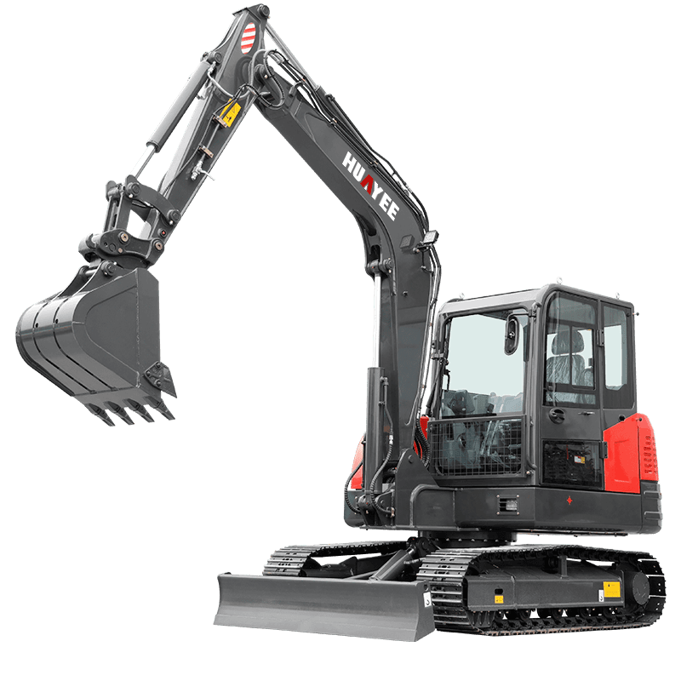 | 84295999 | https://youtube.com/shorts/81cfHZbmIoE?si=1b1hO3cnR4AH0xcX | https://www.tiktok.com/@swissipvision/video/7668868380161477910?is_from_webapp=1&sender_device=pc | https://seetong.mx/alta-como-disribuidor/ | MOQ 1 UNIDAD DDP SPAIN MEXICO BOLIVIA | NOMS | NOM-006-STPS-2014: Establece las condiciones de seguridad y salud para el manejo y almacenamiento de materiales mediante el uso de maquinaria | 1
HW30 | Especificaciones básicas: Peso de operación: 3000 kg Capacidad del cubo: 0,1 cbm Potencia nominal: 20Kw |  |  | 84295999 | https://youtube.com/shorts/YnCK4qbQdwQ | https://www.tiktok.com/@swissipvision/video/7669596920725179670?is_from_webapp=1&sender_device=pc | https://seetong.mx/alta-como-disribuidor/ | MOQ 1 UNIDAD DDP SPAIN MEXICO BOLIVIA | CONTROL DE EMISIONES | NOM-006-STPS-2014: Establece las condiciones de seguridad y salud para el manejo y almacenamiento de materiales mediante el uso de maquinaria | 1
Rodillo compactador HW14D-3 | Especificaciones básicas: PESO TOTAL: 14000kg POTENCIA MOTOR: 119kW/2200rpm ANCHO DE COMPACTACIÓN: 2130mm |  |  | 84295999 | https://youtu.be/S8U01C2D5cM?si=AiJNnvdlPx2TK3Nu | https://www.tiktok.com/@swissipvision/video/7673598632603438358?is_from_webapp=1&sender_device=pc | https://seetong.mx/alta-como-disribuidor/ | MOQ 1 UNIDAD DDP SPAIN MEXICO BOLIVIA | CONTROL DE EMISIONES | NOM-006-STPS-2014: Establece las condiciones de seguridad y salud para el manejo y almacenamiento de materiales mediante el uso de maquinaria | 1
Compactadora de basura HW23MR | Especificaciones básicas: PESO TOTAL: 23000 kg POTENCIA DEL MOTOR: 162kW/2200rpm ANCHO DE COMPACTACIÓN: 3090mm |  |  | 84295999 | https://youtu.be/S8U01C2D5cM?si=AiJNnvdlPx2TK3Nu | https://www.tiktok.com/@swissipvision/video/7673598632603438358?is_from_webapp=1&sender_device=pc | https://seetong.mx/alta-como-disribuidor/ | MOQ 1 UNIDAD DDP SPAIN MEXICO BOLIVIA | CONTROL DE EMISIONES | NOM-006-STPS-2014: Establece las condiciones de seguridad y salud para el manejo y almacenamiento de materiales mediante el uso de maquinaria | 1
APISONADOR HW-100 | Especificaciones básicas: PESO TOTAL: 14000kg POTENCIA MOTOR: 119kW/2200rpm ANCHO DE COMPACTACIÓN: 2130mm |  |  | 84295999 | https://youtu.be/S8U01C2D5cM?si=AiJNnvdlPx2TK3Nu | https://www.tiktok.com/@swissipvision/video/7673598632603438358?is_from_webapp=1&sender_device=pc | https://seetong.mx/alta-como-disribuidor/ | MOQ 1 UNIDAD DDP SPAIN MEXICO BOLIVIA | CONTROL DE EMISIONES | NOM-006-STPS-2014: Establece las condiciones de seguridad y salud para el manejo y almacenamiento de materiales mediante el uso de maquinaria | 1
Excavadora de orugas HW-220 | Especificaciones básicas: Peso de operación: 3000 kg Capacidad del cubo: 0,1 cbm Especificaciones básicas: Peso de operación: 22t Capacidad del cubo: 1 cbm Potencia nominal: 133Kw |  |  | 84295999 | https://youtube.com/shorts/uNE1zN7QE8w?si=q97vHODwNxMf8DCs | https://www.tiktok.com/@swissipvision/video/7669661409873005846?is_from_webapp=1&sender_device=pc | https://seetong.mx/alta-como-disribuidor/ | MOQ 1 UNIDAD DDP SPAIN MEXICO BOLIVIA | CONTROL DE EMISIONES | NOM-006-STPS-2014: Establece las condiciones de seguridad y salud para el manejo y almacenamiento de materiales mediante el uso de maquinaria | 1
HWL150 Excavadora de ruedas | Rendimiento robusto de 6 cilindrosImpulsado por un motor diésel de 6 cilindros y 92 kW de alto par y un sistema de tracción 4x4, el WZ30-40 garantiza una tracción superior y una potencia estable para las operaciones de trabajo pesado más exigentes. |  |  | 84295999 | https://youtube.com/shorts/iGu-_PbaZ8A |  | https://seetong.mx/alta-como-disribuidor/ | MOQ 1 UNIDAD DDP SPAIN MEXICO BOLIVIA | CONTROL DE EMISIONES | NOM-006-STPS-2014: Establece las condiciones de seguridad y salud para el manejo y almacenamiento de materiales mediante el uso de maquinaria | 1
Excavadora de orugas HW-380 | Rendimiento robusto de 6 cilindrosImpulsado por un motor diésel de 6 cilindros y 92 kW de alto par y un sistema de tracción 4x4, el WZ30-40 garantiza una tracción superior y una potencia estable para las operaciones de trabajo pesado más exigentes. |  |  | 84295999 | https://youtube.com/shorts/UcMn7yvtdls | https://www.tiktok.com/@swissipvision/video/7670702258358848770?is_from_webapp=1&sender_device=pc | https://seetong.mx/alta-como-disribuidor/ | MOQ 1 UNIDAD DDP SPAIN MEXICO BOLIVIA | CONTROL DE EMISIONES | NOM-006-STPS-2014: Establece las condiciones de seguridad y salud para el manejo y almacenamiento de materiales mediante el uso de maquinaria | 1
RETROEXCAVADORA WZ30-40 | CAMION GRUA DIESEL DE 12 TONELADAS DOBLE CABINA CON SESTA DE TRABAJO |  |  | 84295999\ | https://youtube.com/shorts/js8UyQ3pJic | https://www.tiktok.com/@swissipvision/video/7669654060219387158?is_from_webapp=1&sender_device=pc | https://seetong.mx/alta-como-disribuidor/ | MOQ 1 UNIDAD DDP SPAIN MEXICO BOLIVIA | CONTROL DE EMISIONES | Normativa medioambiental (SEMARNAT / EPA) : Aunque no es una normativa comercial estándar, el motor diésel debe cumplir con las normas de emisiones vigentes y contar con la placa visible de la EPA ( Agencia de Protección Ambiental ) o equivalente, especialmente si el equipo es importado y utilizado en Estados | 1
CAMION GRUA DE 40 METROS Y 12T | Especificaciones básicas: Diámetro del taladro: 0~300mm Profundidad de perforación (m): 0~40 m Ángulo de perforación: 0-180° |  |  | 8429120 | https://youtube.com/shorts/OmQwR90CFiQ | https://www.tiktok.com/@swissipvision/video/7670248073469201686?is_from_webapp=1&sender_device=pc | https://seetong.mx/alta-como-disribuidor/ | MOQ 1 UNIDAD DDP SPAIN MEXICO BOLIVIA | NOMS | NOM-031-STPS-2011: Define las condiciones de seguridad y salud en obras de construcción, prohibiendo el suministro de combustible con el motor en marcha y exigiendo el uso de elementos de acceso seguros
CAMION GRUA DE 40 METROS Y 12T | Especificaciones básicas: Diámetro del taladro: 0~300mm Profundidad de perforación (m): 0~40 m Ángulo de perforación: 0-180° |  | 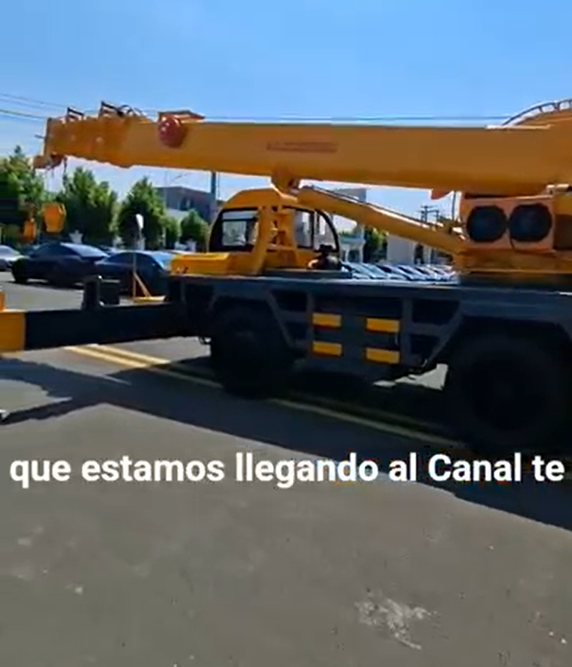 | 8429120 | https://youtube.com/shorts/mnK37GNGAc8 | https://www.tiktok.com/@swissipvision/video/7668881288211778838?is_from_webapp=1&sender_device=pc | https://seetong.mx/alta-como-disribuidor/ | MOQ 1 UNIDAD DDP SPAIN MEXICO BOLIVIA | NOMS | NOM-031-STPS-2011: Define las condiciones de seguridad y salud en obras de construcción, prohibiendo el suministro de combustible con el motor en marcha y exigiendo el uso de elementos de acceso seguros | 1
Plataforma de perforación de anclaje HWMG-12M | Funciones: Taladro perforador/martillo neumáticoPeso: 27KGDimensión global: L746 * W315 * H229mmDiámetro del pistón del motor: 58 mmCarrera del pistón del motor: 70 mmVelocidad de rotación del motor: >2450 R/minVelocidad de rotación de la barra de perforación: >250 R/min |  |  | 8429120 | https://youtube.com/shorts/c8Jhxn8jxAM | https://www.tiktok.com/@swissipvision/video/7669649735103335702?is_from_webapp=1&sender_device=pc | https://seetong.mx/alta-como-disribuidor/ | MOQ 1 UNIDAD DDP SPAIN MEXICO BOLIVIA | NOMS | Requiere agendar transporte especilizado via maritimo | 1
Plataforma de perforación de anclaje HWMG-8M | Especificaciones básicas: Diámetro del taladro: 0~300mm Profundidad de perforación (m): 0~30 m Ángulo de perforación: 0-360° |  |  | 843041 | https://youtube.com/shorts/ceFip7Z_zsE | https://www.tiktok.com/@swissipvision/video/7670734015749573910?is_from_webapp=1&sender_device=pc | https://seetong.mx/alta-como-disribuidor/ | MOQ 1 UNIDAD DDP SPAIN MEXICO BOLIVIA | NOMS CE EMISIONES | Para importar una perforadora hidráulica a México (partida arancelaria del capítulo 84), debes cumplir con normas técnicas de seguridad y calidad, destacando la NOM-004-STPS (sistemas de protección y dispositivos de seguridad en maquinaria) y la NOM-020-STPS (recipientes sujetos a presión y sistemas hidráulicos), además de comprobar estándares internacionales como ISO 9001 y certificaciones de origen del fabricante | 1
Máquina de gasolina YN27C para taladro de roca/martillo neumático | Peso operativo: 40 t Motor: ChongQing Cummins NTA855-C375S20 Tier II Potencia neta: 330 HP Transmisión: Cambio de potencia Capacidad de la hoja: 9.6 m³ Tipo de hoja: Semi-U Profundidad de la cuchilla bajo el suelo: 60 cm Ancho de la cuchilla: 4 m |  |  | 8429120 | https://youtube.com/shorts/46-h1_dw6IM?si=zoF9sqrJjV6Ku5Bb | https://www.tiktok.com/@swissipvision/video/7669659045183163670?is_from_webapp=1&sender_device=pc | https://seetong.mx/alta-como-disribuidor/ | MOQ 1 UNIDAD DDP SPAIN MEXICO BOLIVIA | NOMS | Constancia de conformidad: Presentar información de laboratorios acreditados que demuestren que el diseño del motor portátil y de los sistemas de escape cumplen con los límites de seguridad mecánica y térmica exigidos por la legislación mexicana vigente. | 1
BULLDOZER | Peso operativo: 40 t Motor: ChongQing Cummins NTA855-C375S20 Tier II Potencia neta: 330 HP Transmisión: Cambio de potencia Capacidad de la hoja: 9.6 m³ Tipo de hoja: Semi-U Profundidad de la cuchilla bajo el suelo: 60 cm Ancho de la cuchilla: 4 m |  |  | 842911 | https://youtube.com/shorts/mq56mp3IiTY | https://www.tiktok.com/@swissipvision/video/7668880113194323203?is_from_webapp=1&sender_device=pc | https://seetong.mx/alta-como-disribuidor/ | MOQ 1 UNIDAD DDP SPAIN MEXICO BOLIVIA | NOMS | NOM-031-STPS-2011: Define las condiciones de seguridad y salud en obras de construcción, prohibiendo el suministro de combustible con el motor en marcha y exigiendo el uso de elementos de acceso seguros | 1
Grúa Araña HW1000 | Especificaciones básicas: Carga máxima de elevación: 5T Altura máxima de elevación: 3 m Modo de operación: Sentado |  |  | 842911 | https://youtube.com/shorts/8MlZ8SI4GDM?si=78EoLo-Ycy8q8AJd | https://www.tiktok.com/@swissipvision/video/7669605872867380482?is_from_webapp=1&sender_device=pc | https://seetong.mx/alta-como-disribuidor/ | MOQ 1 UNIDAD DDP SPAIN MEXICO BOLIVIA | NOMS | NOM-023-STPS-1993 : Define los criterios de seguridad para la maquinaria y los equipos en las minas, incluyendo especificaciones específicas para los trabajadores con información sobre las herramientas en torno al trabajo | 1
Carretilla elevadora eléctrica HWE-50T | Especificaciones básicas: Carga máxima de elevación: 5T Altura máxima de elevación: 3 m Modo de operación: Sentado |  |  | 84271001 | https://youtube.com/shorts/u_5XS6_Fyb4 | https://www.tiktok.com/@swissipvision/video/7669672005951606038?is_from_webapp=1&sender_device=pc | https://seetong.mx/alta-como-disribuidor/ | MOQ 1 UNIDAD DDP SPAIN MEXICO BOLIVIA | NOMS | NOM-006-STPS-2014 , NOM-004-STPS-1999 y NOM-016-STPS-2001 | 1
HYP70 Diesel Forklift | Especificaciones básicas: Carga máxima de elevación: 5T Altura máxima de elevación: 3 m Modo de operación: Sentado |  |  | 84271001 | https://youtube.com/shorts/0Q1MJjhd5Sg?si=DuYikTHSD8mB0-M2 | https://www.tiktok.com/@swissipvision/video/7672596674392444182?is_from_webapp=1&sender_device=pc | https://seetong.mx/alta-como-disribuidor/ | MOQ 1 UNIDAD DDP SPAIN MEXICO BOLIVIA | NOMS | NOM-006-STPS-2014 , NOM-004-STPS-1999 y NOM-016-STPS-2001 | 1
Carretilla elevadora eléctrica HWE-50T | Especificaciones básicas: Carga máxima de elevación: 5T Altura máxima de elevación: 3 m Modo de operación: Sentado |  |  | 84271001 | https://youtube.com/shorts/xFtAA2tf3HU?si=4mB8UHwY7b12Es9o | https://www.tiktok.com/@swissipvision/video/7669665744950430998?is_from_webapp=1&sender_device=pc | https://seetong.mx/alta-como-disribuidor/ | MOQ 1 UNIDAD DDP SPAIN MEXICO BOLIVIA | NOMS | NOM-006-STPS-2014 , NOM-004-STPS-1999 y NOM-016-STPS-2001 | 1
MONTACARGAS A BATERIA DE LITIO CON PALAS ARTICULADAS | Especificaciones básicas: Carga máxima de elevación: 5T Altura máxima de elevación: 3 m Modo de operación: Sentado |  |  | 84271001 | https://youtube.com/shorts/UyMzwoVJccs | https://www.tiktok.com/@swissipvision/video/7669676032802229506?is_from_webapp=1&sender_device=pc | https://seetong.mx/alta-como-disribuidor/ | MOQ 1 UNIDAD DDP SPAIN MEXICO BOLIVIA | NOMS | NOM-006-STPS-2014 , NOM-004-STPS-1999 y NOM-016-STPS-2001 | 1
MONTACARGAS A BATERIA DE LITIO CON PALAS ARTICULADAS | Radio compacto de 54" para dar vuelta. Motor de propulsión de 1,000 watts, motor de elevación de 2,200 watts. Centro de carga de 24" apto para tarimas hasta de 48". Las patas se ajustan de 40 a 50" a la mayoría de las tarimas. 4 horas de servicio por carga: dos baterías recargables de 12 voltios, 75 Ah con cargador integrado. Llantas de poliuretano ruedan suavemente. Radio de giro de 180°. |  |  | 84271001 | https://youtube.com/shorts/BtvU0RxjwIY | https://www.tiktok.com/@swissipvision/video/7670207453266447638?is_from_webapp=1&sender_device=pc | https://seetong.mx/alta-como-disribuidor/ | MOQ 1 UNIDAD DDP SPAIN MEXICO BOLIVIA | NOMS | NOM-006-STPS-2014 , NOM-004-STPS-1999 y NOM-016-STPS-2001 | 1
TRASPALETA CON BATERIA DE LITIO Y GPS INTEGRADO | Las "abrazaderas de cangrejo" o, como se conocen más comúnmente en el sector, pinzas para tambores, son accesorios que se acoplan a las horquillas de un montacargas para convertirlo en una herramienta especializada en la manipulación de tambores o bidones |  |  | 84271001 | https://youtube.com/shorts/AiEso5_NDw8 | https://www.tiktok.com/@swissipvision/video/7670203067148569878?is_from_webapp=1&sender_device=pc | https://seetong.mx/alta-como-disribuidor/ | MOQ 1 UNIDAD DDP SPAIN MEXICO BOLIVIA | NOMS | Las normas oficiales mexicanas aplicables a una transpaleta o montacargas eléctrico son la NOM-006-STPS, la NOM-004-STPS y la constancia DC-3. Estas reglas regulan el manejo seguro de cargas, la protección de la maquinaria y la capacitación de los trabajadores | 1
ABRAZADERAS PARA TAMBORES EN LIFT | Radio compacto de 54" para dar vuelta. Motor de propulsión de 1,000 watts, motor de elevación de 2,200 watts. Centro de carga de 24" apto para tarimas hasta de 48". Las patas se ajustan de 40 a 50" a la mayoría de las tarimas. 4 horas de servicio por carga: dos baterías recargables de 12 voltios, 75 Ah con cargador integrado. Llantas de poliuretano ruedan suavemente. Radio de giro de 180°. |  |  | 84271001 | https://youtube.com/shorts/N1Znx-OwlPk | https://www.tiktok.com/@swissipvision/video/7670198914439712023?is_from_webapp=1&sender_device=pc | https://seetong.mx/alta-como-disribuidor/ | MOQ 1 UNIDAD DDP SPAIN MEXICO BOLIVIA | NOMS | NOM-006-STPS-2014 , NOM-004-STPS-1999 y NOM-016-STPS-2001 | 1
TRASPALETA CON BATERIA DE LITIO Y GPS INTEGRADO | Especificaciones básicas: Carga de trabajo: 320Kg Altura de trabajo: 12m Altura del andén: 10 m |  |  | 84271001 | https://youtube.com/shorts/AiEso5_NDw8 | https://www.tiktok.com/@swissipvision/video/7670203067148569878?is_from_webapp=1&sender_device=pc | https://seetong.mx/alta-como-disribuidor/ | MOQ 1 UNIDAD DDP SPAIN MEXICO BOLIVIA | NOMS | Las normas oficiales mexicanas aplicables a una transpaleta o montacargas eléctrico son la NOM-006-STPS, la NOM-004-STPS y la constancia DC-3. Estas reglas regulan el manejo seguro de cargas, la protección de la maquinaria y la capacitación de los trabajadores
MAQUINAS PARA HACER GRANIZADOS Y HELADOS | Especificaciones básicas: Carga de trabajo: 320Kg Altura de trabajo: 12m Altura del andén: 10 m |  |  | 84186999 | https://youtu.be/_Pjn_5XV1CY | https://www.tiktok.com/@swissipvision/video/7670758374228659478?is_from_webapp=1&sender_device=pc | https://smart-domohouse.com/product/ipv-ke150-maquina-de-cubos-de-hielo-800w-de-150kg-24hr-hs-8418-69-99/ | MOQ 1 UNIDAD DDP SPAIN MEXICO BOLIVIA | NOMS | Para importar maquinaria eléctrica a México, debe cumplir con las normas oficiales de seguridad eléctrica, higiene y calidad internacional. Los principales requisitos incluyen la NOM-003-SCFI-2014 para productos eléctricos, la NOM-201-SSA1-2002 sobre calidad para consumo humano y certificaciones internacionales como NSF, CE o ISO
Plataforma de Trabajo Aérea HW10 | Tamaño de la mesa: 2700mm*1170mm Carga: 320kg Altura máxima: 14m |  | 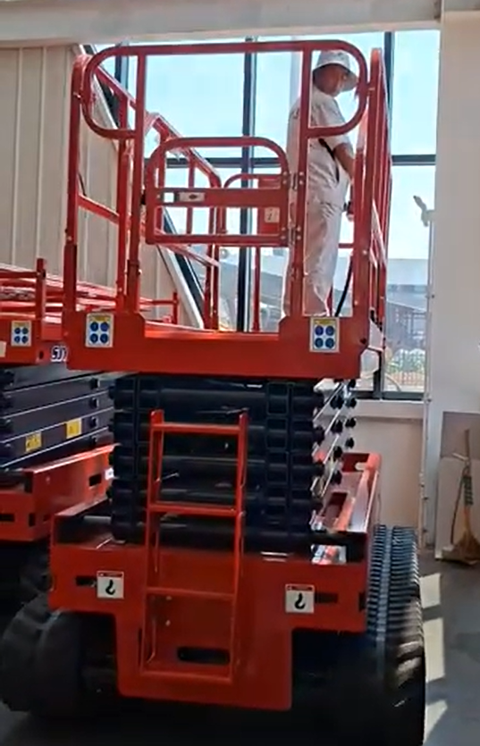 | 842890 | https://youtube.com/shorts/G4co0W4Wwew | https://www.tiktok.com/@swissipvision/video/7668869460299910402?is_from_webapp=1&sender_device=pc | https://seetong.mx/alta-como-disribuidor/ | MOQ 1 UNIDAD DDP SPAIN MEXICO BOLIVIA | NOMS | Las Normas Oficiales Mexicanas (NOM) que se aplican a las plataformas o elevadores de combustión de gasolina son principalmente NOM-009-STPS-2011 , NOM-002-STPS-2010 y NOM-006-STPS-2014 | 1
 |  |  |  |  |  |  |  | TOTAL | 16 |  | 18.00 USD
 |  | SERIAL NUMBERS TO BE PRINTED ON PACKAGING AND ON CARTON BOXES, NO WIFI, LEVELS APROBED BY NOM AUTHORITIES NOM-024-SCFI-2013, ALL PRODUCTS ARE SAMPLES FOR LABORATORY |  |  |  |  |  |  | 
CERTIFICACIONES REALIZADAS CE ROHS CONFORMIDAD EMISIONES

